Sheet1
 |  |  | 实验分析报告

实验名称： |  |  |  |  |  |  | 耗时：

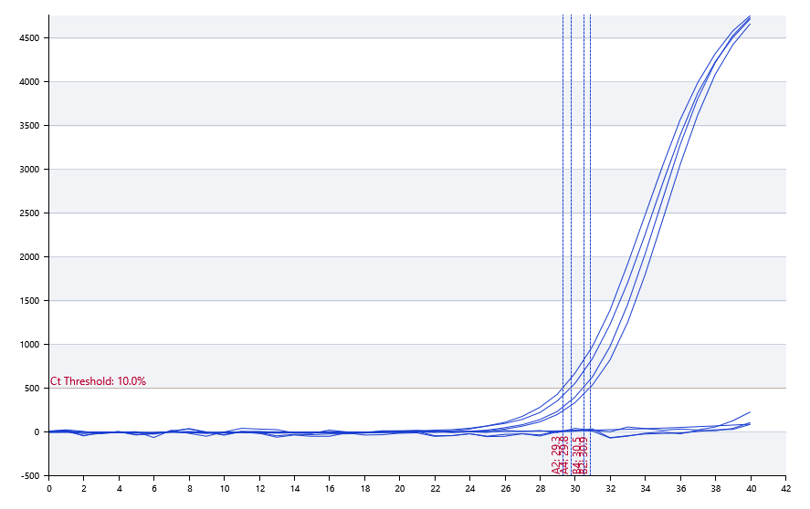

A | 1 | 2 | 3 | 4 | 5 | 6 | 7 | 8
： | 阴性 | 29.33 | 阴性 | 29.75
： | 阴性 | 阴性 | 阴性 | 阴性
： | 阴性 | 阴性 | 阴性 | 阴性
： | 阴性 | 阴性 | 阴性 | 阴性

B | 1 | 2 | 3 | 4 | 5 | 6 | 7 | 8
： | 阴性 | 30.88 | 阴性 | 30.5
： | 阴性 | 阴性 | 阴性 | 阴性
： | 阴性 | 阴性 | 阴性 | 阴性
： | 阴性 | 阴性 | 阴性 | 阴性

预变性温度
预变性时间
变性温度
变性时间
退火温度
退火时间
延伸温度
延伸时间
保持温度
保持时间
循环数

 |  |  |  |  |  | 日 期：

 |  |  |  |  |  | 操 作 人：

